Tipp
Formeln evaluieren/Formelauswertung

Ausgangslage |  | powered by Karoka AG www.karoka.ch
 | Im heutigen Excel-Tipp wird erklärt, wie man Formeln evaluiert. Diese Funktion ist besonders hilfreich, wenn man sehr verschachtelte Formeln in einer Zelle besser verstehen möchte oder in einzelnen Zellen Fehlermeldungen angezeigt werden, deren Ursache nicht sofort einleuchtet. Bei der Formelevaluation wird dabei die Formel in ihre Einzelteile aufgebrochen und jeder Rechenschritt einzeln angezeigt, so dass die Ursache von Fehlermeldungen einfach aufgedeckt werden kann.

Excel Tipp: So geht’s einfach und schnell
 | 1 | Im Arbeitsblatt Beispiel sind in den Spalten B und C die generierten Umsätze eines Verkäufers dargestellt. Von diesen Umsätzen bekommt der Verkäufer einen festgelegten Provisionsanteil, wobei der Provisionssatz für die ersten 6 Monate des Jahres 5% (Zelle F6) und für die zweite Jahreshälfte 8.5% (Zelle F7) beträgt. Es soll nun für ausgewählte Monate die dem Verkäufer zustehende Provision berechnet werden. Der Monat kann in der Zelle H6 jeweils ausgewählt werden. In Zelle I6 wurde nun eine Formel erstellt, die in Abhängigkeit des Monates den entsprechenden Umsatz mit dem korrekten Provisionssatz multipliziert.
 | 2 | Evaluation der Formel in Zelle I6 Um eine Formel zu evaluieren, muss die entsprechende Zelle angeklickt werden und dann in der Symbolleiste unter Formeln auf Formelauswertung geklickt werden. Es öffnet sich ein entsprechendes Formelauswertungsfenster. Mit einem Klick auf Auswerten, wird die Formel Schritt für Schritt evaluiert. In unserem Beispiel werden dabei folgende Schritt durchlaufen: - 8 => Für den achten Monat (August) soll die Provision berechnet werden -5480809 => Ergebnis des SVERWEISes, d.h. für den 8. Monat wurde folgender Umsatz erzielt - FALSCH => Die Bedingung der WENN-Formel ist nicht erfüllt, da der 8. Monat in der zweiten Jahreshälfte liegt - Es wird daher der Umsatz mit dem Provisionssatz von 8.5% multipliziert | 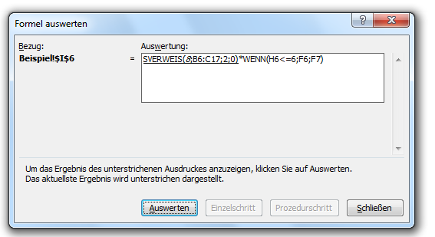
 | 3 | Die Formelauswertung bietet sich bei sehr verschachtelten und komplizierten Formeln an. Ganz besonders hilfreich ist die Funktion, wenn man Formeln mit vielen Bedingungen hat (WENN-Funktion, SVERWEIS etc.), weil dann jedes Mal nachvollzogen werden kann, welchen Wert Excel für die weiteren Rechnungen ausgewählt hat.

